表紙
株式会社 トヨタコミュニケーションシステム 様

ユーザー情報ＤＢ構築
ＤＢ保守ツール
マニュアル

 |  | 第1.00版
 |  | 2017-07-21

 | グリーンシステム株式会社

本文
システムごとの、取得可不可項目の設定

 |  |  | システムで取得可能にする項目を設定する

ステップ １
ステップ ２
ステップ ３
設定確認

 | 「応答許可情報」タブを選択します。

 | ステップ １

 |  | 目的のシステムを選択 |  |  |  |  |  |  | ・・・・・・ |  |  | ①プルダウンメニューからシステムを選択します。

 |  |  |  |  |  |  |  |  |  |  |  | ②選択したシステムのＩＤが右側のＩＤ欄に表示
 |  |  |  |  |  |  |  |  |  |  |  | されます。

 |  |  |  |  |  |  |  |  |  |  |  | ③選択したシステムの設定状態が＜取得不可項目
 |  |  |  |  |  |  |  |  |  |  |  | 一覧＞と＜取得可能項目一覧＞欄に表示されます。
 | ステップ ２

 |  | 取得を可能にする項目を選択 |  |  |  |  |  |  |  |  | ・・・・・・ | ①＜取得不可項目一覧＞で取得可能にする項目を選択
 |  |  |  |  |  |  |  |  |  |  |  | して反転表示させます。

 |  |  |  |  |  |  |  |  |  |  |  | ②反転表示した項目のＩＤが下段のＩＤ欄に表示
 |  |  |  |  |  |  |  |  |  |  |  | されます。

 |  |  |  |  |  |  |  |  |  |  |  | ③画面中央の追加ボタンがクリック可能になります。
 | ステップ ３

 |  | 設定の実行 |  |  |  |  |  |  | ・・・・・・ |  |  | ①追加ボタンをクリックします。

 |  |  |  |  |  |  |  |  |  |  |  | ②＜取得不可項目一覧＞で反転表示されていた項目
 |  |  |  |  |  |  |  |  |  |  |  | が＜取得可能項目一覧＞に表示されます。

 |  |  |  |  |  |  |  |  |  |  |  | ③設定した項目が反転表示され、ＩＤが下段のＩＤ
 |  |  |  |  |  |  |  |  |  |  |  | 欄に表示されますので、確認してください。

 |  |  | システムで取得可能になっている項目を取り消す

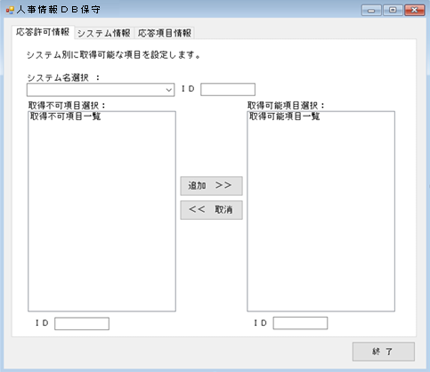

ステップ １

設定確認
ステップ ２

ステップ ３

 | 「応答許可情報」タブを選択します。

 | ステップ １

 |  | 目的のシステムを選択 |  |  |  |  |  | ・・・・・・ |  |  |  | ①プルダウンメニューからシステムを選択します。

 |  |  |  |  |  |  |  |  |  |  |  | ②選択したシステムのＩＤが右側のＩＤ欄に表示
 |  |  |  |  |  |  |  |  |  |  |  | されます。

 |  |  |  |  |  |  |  |  |  |  |  | ③選択したシステムの設定状態が＜取得不可項目
 |  |  |  |  |  |  |  |  |  |  |  | 一覧＞と＜取得可能項目一覧＞欄に表示されます。
 | ステップ ２

 |  | 取り消す項目を選択 |  |  |  |  |  | ・・・・・・ |  |  |  | ①＜取得可能項目一覧＞で取り消す項目を選択し
 |  |  |  |  |  |  |  |  |  |  |  | て反転表示させます。

 |  |  |  |  |  |  |  |  |  |  |  | ②反転表示した項目のＩＤが下段のＩＤ欄に表示
 |  |  |  |  |  |  |  |  |  |  |  | されます。

 |  |  |  |  |  |  |  |  |  |  |  | ③画面中央の取消ボタンがクリック可能になります。
 | ステップ ３

 |  | 取り消しの実行 |  |  |  |  |  | ・・・・・・ |  |  |  | ①取消ボタンをクリックします。

 |  |  |  |  |  |  |  |  |  |  |  | ②＜取得可能項目一覧＞で反転表示されていた項目
 |  |  |  |  |  |  |  |  |  |  |  | が＜取得不可項目一覧＞に表示されます。

 |  |  |  |  |  |  |  |  |  |  |  | ③取り消した項目が反転表示され、ＩＤが下段の
 |  |  |  |  |  |  |  |  |  |  |  | ＩＤ欄に表示されますので、確認してください。

管理するシステムの登録変更

 |  |  | 管理するシステムが増えた時
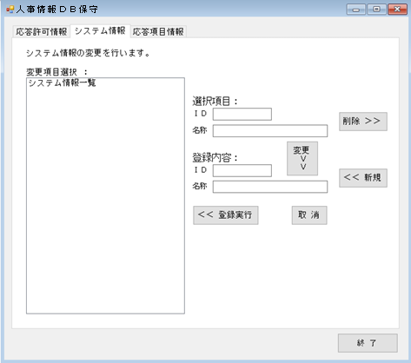

ステップ ２

登録確認

ステップ １

ステップ ３

 | 「システム情報」タブを選択します。

 | ステップ １

 |  | 新規ボタンでＩＤ、名称欄を |  |  |  |  |  |  |  | ・・・・ | ・・・・ | ①登録内容：ＩＤ欄と名称欄の入力が可能になり
 |  |  |  |  |  | 入力可能にする |  |  |  |  |  | ます。

 |  |  |  |  |  |  |  |  |  |  |  | ②登録実行ボタンと取消ボタンがクリック可能にな
 |  |  |  |  |  |  |  |  |  |  |  | ります。
 |  |  |  |  |  |  |  |  |  |  |  |  | 登録作業を途中でやめる場合は取消ボタンを
 |  |  |  |  |  |  |  |  |  |  |  | クリックしてください。
 | ステップ ２

 |  | 登録値を入力 |  |  |  |  |  | ・・・・ |  |  |  | ①登録内容：ＩＤ欄と名称欄に追加するシステムの
 |  |  |  |  |  |  |  |  |  |  |  | 情報を入力します。
 |  |  |  |  |  |  |  |  |  |  |  |  | ＩＤ・・・半角数字1～999で入力します。
 |  |  |  |  |  |  |  |  |  |  |  |  | 名称・・・全角15文字までで入力します。
 | ステップ ３

 |  | 登録の実行 |  |  |  |  |  | ・・・・ |  |  |  | ①登録実行ボタンをクリックすると入力値のチェッ
 |  |  |  |  |  |  |  |  |  |  |  | クを行います。
 |  |  |  |  |  |  |  |  |  |  |  |  | ＩＤ・・・入力されているか？
 |  |  |  |  |  |  |  |  |  |  |  |  | 既に同じ値が登録されていないか？
 |  |  |  |  |  |  |  |  |  |  |  |  | 名称・・・入力されているか？
 |  |  |  |  |  |  |  |  |  |  |  |  | 空白文字が含まれていないか？
 |  |  |  |  |  |  |  |  |  |  |  |  | チェック項目に該当した場合はダイアログで
 |  |  |  |  |  |  |  |  |  |  |  |  | 通知します。

 |  |  |  |  |  |  |  |  |  |  |  | ②＜システム情報一覧＞に追加したシステム情報が
 |  |  |  |  |  |  |  |  |  |  |  | 表示されますので確認してください。

 |  |  | 管理するシステムが減った時

ステップ ２

ステップ １

ステップ ３

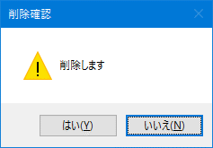

 | 「システム情報」タブを選択します。

 | ステップ １

 |  | 削除するシステムを選択 |  |  |  |  |  |  |  | ・・・・ |  | ①＜システム情報一覧＞で削除するシステムを選択
 |  |  |  |  |  |  |  |  |  |  |  | して反転表示させます。

 |  |  |  |  |  |  |  |  |  |  |  | ②選択しているシステムのＩＤと名称が選択項目：
 |  |  |  |  |  |  |  |  |  |  |  | ＩＤ欄と名称欄に表示されます。
 | ステップ ２

 |  | 削除の実行 |  |  |  |  |  |  |  | ・・・・ |  | ①削除ボタンをクリックします。

 |  |  |  |  |  |  |  |  |  |  |  | ②削除確認ダイアログが表示されます。
 | ステップ ３

 |  | 削除の確定 |  |  |  |  |  |  |  | ・・・・ |  | ①削除確認ダイアログのはいボタンをクリックする
 |  |  |  |  |  |  |  |  |  |  |  | と削除が確定し、ＤＢから削除します。
 |  |  |  |  |  |  |  |  |  |  |  |  | 削除をやめる場合はいいえボタンをクリックし
 |  |  |  |  |  |  |  |  |  |  |  | てください。

 |  |  | 管理するシステムの名称を変更する時

ステップ ２

ステップ １

ステップ ３

 | 「システム情報」タブを選択します。

 | ステップ １

 |  | 名称変更するシステムを選択 |  |  |  |  |  |  |  |  | ・・・・ | ①＜システム情報一覧＞で変更するシステムを選択
 |  |  |  |  |  |  |  |  |  |  |  | して反転表示させます。

 |  |  |  |  |  |  |  |  |  |  |  | ②選択しているシステムのＩＤと名称が選択項目：
 |  |  |  |  |  |  |  |  |  |  |  | ＩＤ欄と名称欄に表示されます。
 | ステップ ２

 |  | 変更値を入力する名称欄を |  |  |  |  |  |  |  | ・・・・ |  | ①変更ボタンをクリックします。
 |  |  |  |  |  |  | 入力可能にする
 |  |  |  |  |  |  |  |  |  |  |  | ②登録内容：名称欄が入力可能になりますので、
 |  |  |  |  |  |  |  |  |  |  |  | 変更する値を入力してください。
 |  |  |  |  |  |  |  |  |  |  |  |  | 名称・・・全角15文字までで入力します。
 | ステップ ３

 |  | 登録の実行 |  |  |  |  |  |  |  | ・・・・ |  | ①登録実行ボタンをクリックすると入力値のチェッ
 |  |  |  |  |  |  |  |  |  |  |  | クを行います。
 |  |  |  |  |  |  |  |  |  |  |  |  | 名称・・・入力されているか？
 |  |  |  |  |  |  |  |  |  |  |  |  | 空白文字が含まれていないか？
 |  |  |  |  |  |  |  |  |  |  |  |  | チェック項目に該当した場合はダイアログで
 |  |  |  |  |  |  |  |  |  |  |  |  | 通知します。

 |  |  |  |  |  |  |  |  |  |  |  | ②＜システム情報一覧＞に変更したシステム情報が
 |  |  |  |  |  |  |  |  |  |  |  | 表示されますので確認してください。

システムで応答を管理する項目の登録変更

 |  |  | 管理する応答項目が増えた時

ステップ ２

登録確認

ステップ １

ステップ ３

 | 「応答項目情報」タブを選択します。

 | ステップ １

 |  | 新規ボタンでＩＤ、名称欄を |  |  |  |  |  |  |  | ・・・・ | ・・・・ | ①登録内容：ＩＤ欄と名称欄の入力が可能になり
 |  |  |  |  |  | 入力可能にする |  |  |  |  |  | ます。

 |  |  |  |  |  |  |  |  |  |  |  | ②登録実行ボタンと取消ボタンがクリック可能にな
 |  |  |  |  |  |  |  |  |  |  |  | ります。
 |  |  |  |  |  |  |  |  |  |  |  |  | 登録作業を途中でやめる場合は取消ボタンを
 |  |  |  |  |  |  |  |  |  |  |  | クリックしてください。
 | ステップ ２

 |  | 登録値を入力 |  |  |  |  |  | ・・・・ |  |  |  | ①登録内容：ＩＤ欄と名称欄に追加するシステムの
 |  |  |  |  |  |  |  |  |  |  |  | 情報を入力します。
 |  |  |  |  |  |  |  |  |  |  |  |  | ＩＤ・・・半角数字1～999で入力します。
 |  |  |  |  |  |  |  |  |  |  |  |  | 名称・・・全角15文字までで入力します。
 | ステップ ３

 |  | 登録の実行 |  |  |  |  |  | ・・・・ |  |  |  | ①登録実行ボタンをクリックすると入力値のチェッ
 |  |  |  |  |  |  |  |  |  |  |  | クを行います。
 |  |  |  |  |  |  |  |  |  |  |  |  | ＩＤ・・・入力されているか？
 |  |  |  |  |  |  |  |  |  |  |  |  | 既に同じ値が登録されていないか？
 |  |  |  |  |  |  |  |  |  |  |  |  | 名称・・・入力されているか？
 |  |  |  |  |  |  |  |  |  |  |  |  | 空白文字が含まれていないか？
 |  |  |  |  |  |  |  |  |  |  |  |  | チェック項目に該当した場合はダイアログで
 |  |  |  |  |  |  |  |  |  |  |  |  | 通知します。

 |  |  |  |  |  |  |  |  |  |  |  | ②＜応答項目情報一覧＞に追加したシステム情報が
 |  |  |  |  |  |  |  |  |  |  |  | 表示されますので確認してください。

 |  |  | 管理する応答項目が減った時

ステップ ２

ステップ １

ステップ ３

 | 「応答項目情報」タブを選択します。

 | ステップ １

 |  | 削除するシステムを選択 |  |  |  |  |  |  |  | ・・・・ |  | ①＜応答項目情報一覧＞で削除するシステムを選択
 |  |  |  |  |  |  |  |  |  |  |  | して反転表示させます。

 |  |  |  |  |  |  |  |  |  |  |  | ②選択しているシステムのＩＤと名称が選択項目：
 |  |  |  |  |  |  |  |  |  |  |  | ＩＤ欄と名称欄に表示されます。
 | ステップ ２

 |  | 削除の実行 |  |  |  |  |  |  |  | ・・・・ |  | ①削除ボタンをクリックします。

 |  |  |  |  |  |  |  |  |  |  |  | ②削除確認ダイアログが表示されます。
 | ステップ ３

 |  | 削除の確定 |  |  |  |  |  |  |  | ・・・・ |  | ①削除確認ダイアログのはいボタンをクリックする
 |  |  |  |  |  |  |  |  |  |  |  | と削除が確定し、ＤＢから削除します。
 |  |  |  |  |  |  |  |  |  |  |  |  | 削除をやめる場合はいいえボタンをクリックし
 |  |  |  |  |  |  |  |  |  |  |  | てください。

 |  |  | 管理する応答項目の名称を変更する時

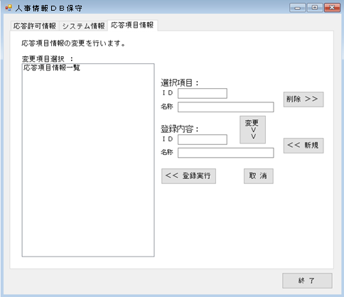

ステップ ２

ステップ １

ステップ ３

 | 「応答項目情報」タブを選択します。

 | ステップ １

 |  | 名称変更するシステムを選択 |  |  |  |  |  |  |  |  | ・・・・ | ①＜応答項目情報一覧＞で変更するシステムを選択
 |  |  |  |  |  |  |  |  |  |  |  | して反転表示させます。

 |  |  |  |  |  |  |  |  |  |  |  | ②選択しているシステムのＩＤと名称が選択項目：
 |  |  |  |  |  |  |  |  |  |  |  | ＩＤ欄と名称欄に表示されます。
 | ステップ ２

 |  | 変更値を入力する名称欄を |  |  |  |  |  |  |  | ・・・・ |  | ①変更ボタンをクリックします。
 |  |  |  |  |  |  | 入力可能にする
 |  |  |  |  |  |  |  |  |  |  |  | ②登録内容：名称欄が入力可能になりますので、
 |  |  |  |  |  |  |  |  |  |  |  | 変更する値を入力してください。
 |  |  |  |  |  |  |  |  |  |  |  |  | 名称・・・全角15文字までで入力します。
 | ステップ ３

 |  | 登録の実行 |  |  |  |  |  |  |  | ・・・・ |  | ①登録実行ボタンをクリックすると入力値のチェッ
 |  |  |  |  |  |  |  |  |  |  |  | クを行います。
 |  |  |  |  |  |  |  |  |  |  |  |  | 名称・・・入力されているか？
 |  |  |  |  |  |  |  |  |  |  |  |  | 空白文字が含まれていないか？
 |  |  |  |  |  |  |  |  |  |  |  |  | チェック項目に該当した場合はダイアログで
 |  |  |  |  |  |  |  |  |  |  |  |  | 通知します。

 |  |  |  |  |  |  |  |  |  |  |  | ②＜応答項目情報一覧＞に変更した応答項目情報が
 |  |  |  |  |  |  |  |  |  |  |  | 表示されますので確認してください。

プログラムを終了する

 |  |  | 終了ボタンクリック

 |  |  | 終了ボタンをクリックして、プログラムを終了させてください。

 |  |  |  |  | もしも、何らかの理由で終了ボタンをクリックせずに終了してしまった場合は、
 |  |  |  |  | 本プログラムを再起動して終了ボタンをクリックして終わらせてください。

 |  |  |  |  | 終了ボタンで終わるまで、起動したコンピュータが使用している状態になって
 |  |  |  |  | いるため、他のコンピュータで起動することができません。

もしも・・・

 |  |  | 起動時に「データベースエラー」ダイアログが表示されたら
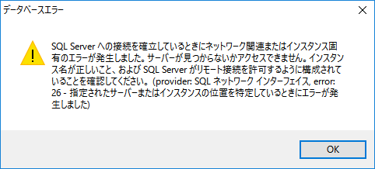

 |  |  | データベースサーバとの接続に失敗しています。
 |  |  | 20～30秒待ってからプログラムを再起動しても同じ場合はシステム管理者に連絡してください。

 |  |  | ＯＫボタンをクリック後にプログラムの起動を中止しますが、完全に終了するまで15秒程度
 |  |  | かかります。
 |  |  | 完全に終了していない状態で再起動すると「起動確認」ダイアログが表示されます。

 |  |  | 起動時に「起動確認」ダイアログが表示されたら
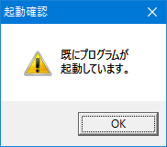

 |  |  | プログラムが既に起動されています。
 |  |  | ＯＫボタンをクリックして表示を消し、プログラムが起動されているか確認してください。

 |  |  | 起動時に「多重起動通知」ダイアログが表示されたら
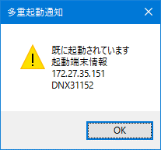

 |  |  |  |  |  |  |  |  |  |  |  |  | IPアドレス

 |  |  |  |  |  |  |  |  |  |  |  |  | コンピュータ名

 |  |  | ダイアログで表示されている「IP アドレス」「コンピュータ名」のコンピュータで
 |  |  | 本プログラムが起動しています。
 |  |  | 同時に複数のコンピュータでは利用できませんので御了承ください。

 |  |  |  |  | ダイアログに表示されているコンピュータで、本プログラムが使用されていない場合

 |  |  |  | 該当のコンピュータで使用した際に、プログラムが正常終了していない可能性があります。
 |  |  |  | 該当のコンピュータで本プログラムを起動して正常終了させてください。
 |  |  |  | 該当のコンピュータで本プログラムが起動できない場合はシステム管理者に連絡してください。

 |  |  | 操作時に「入力チェック」ダイアログが表示されたら

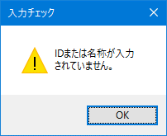
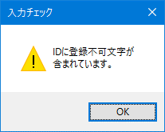

 |  |  |  |  |  |  |  |  |  |  | とか |  |  | とか

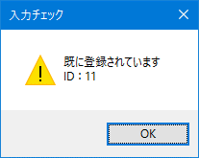
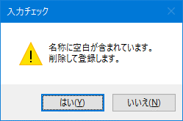

 |  |  |  |  |  |  |  |  |  |  | とか |  |  |  | など

 |  |  | 各ダイアログに表示されている内容を確認して、再入力してください。

